Doanh nghiệp - bản đồ vị trí
Phần màn hình dành cho doanh nghiệp taxi

 | DOANH NGHIỆP TAXI

QUẢN LÝ TAXI |  | THÔNG TIN DOANH NGHIỆP |  | TẠO QUẢNG CÁO | TẠO KHUYẾN MÃI | BẢN ĐỒ VỊ TRÍ |  | DỊCH VỤ KHÁCH HÀNG | THỐNG KÊ

 | Bản đồ vị trí xe taxi
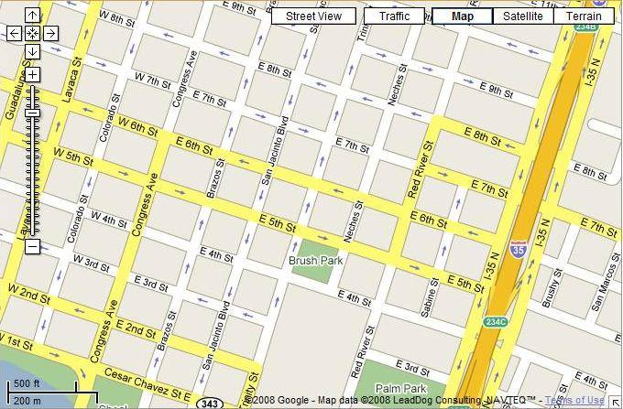

 | Danh sách bãi đỗ xe

 |  | STT | Tên bãi đỗ xe |  | Vị trí |  | View

Screen description :

 |  |  |  |  |  | Danh sách lái xe trong bãi đỗ xe |  |  |  | X

 |  |  |  |  |  | 14,27,35,366,…….

